customersFileSample
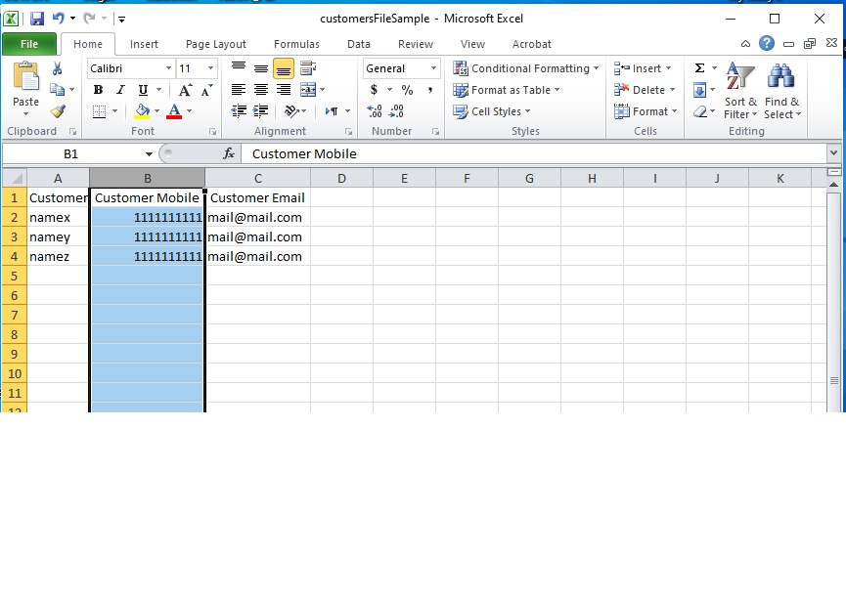
Customer Name, Customer Mobile, Customer Email
namex,1111111111,mail@mail.com
namey,1111111111,mail@mail.com
namez,1111111111,mail@mail.com

برجاء المساعدة عاوز دالة توزع محتويات العمود a على ثلاثة أعمدة كما هو في الصورة

